AKADEMİK TAKVİM
Güz Dönemi
Akademik Olay | Başlangıç | Bitiş
Yarıyıl | 2025-09-15 | 2026-01-09
Dersler | 2025-09-22 | 2026-01-02
Kayıt Yenileme Dönemi | 2025-09-15 | 2025-09-19
Ekle Sil Dönemi | 2025-09-24 | 2025-09-30
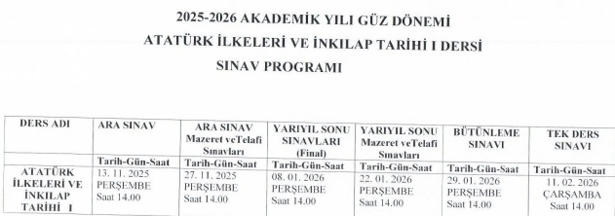
Sınavlar ve Yüzdelerin Bildirimi | 2025-09-15 | 2025-10-19
Sınav tarihi bildirimi:Yy.içi-Yy.sonu-bütünleme | 2025-09-15 | 2025-10-19
DÇ Devam Bildirimi | 2025-09-15 | 2025-10-18
Dersten Çekil Başvuru Bildirimi | 2025-10-20 | 2025-10-24
DÇ Başvuruları Aktar | 2025-10-27 | 2025-10-27
Ara Sınavlar 1 | 2025-11-10 | 2025-11-14
Ara Sınav Sonuç Bildirimi 1 | 2025-11-10 | 2025-11-21
Mazeret Sınavları | 2025-11-24 | 2025-11-28
Mazeret Sınavı Sonuç Bildirimi | 2025-11-24 | 2025-11-30
Devam Bildirimi | 2025-09-22 | 2026-01-04
Final Sınavları | 2026-01-05 | 2026-01-16
Final Sınavı Sonuç Bildirimi | 2026-01-05 | 2026-01-24
Harf Notu Bildirimi | 2026-01-05 | 2026-01-24
Bütünleme Sınavları | 2026-01-27 | 2026-01-30
Bütünleme Sınavı Sonuç Bildirimi | 2026-01-27 | 2026-02-03
Tek Sınav Başvuru Bildirimi | 2026-02-06 | 2026-02-09
Tek SInav Sonuç Bildirimi | 2026-02-11 | 2026-02-13
Tek Sınav başvuruları Aktar | 2026-02-10 | 2026-02-10
Staj Sonuç Bildirimi | 2025-09-22 | 2026-02-08

